COM
Program | Cevaplayan Sayisi | Cevaplayan Farkli Kisi Sayisi | Soru 1 | Soru 2 | Soru 3 | Soru 4 | Soru 5 | Soru 6 | Soru 7 | Soru 8 | Soru 9 | Soru 10 | Soru 11 | Soru 12 | Soru 13 | Soru 14 | Soru 15 | Soru 16 | Soru 17 | Soru 18 | Soru 19 | Soru 20 | Soru 21 | Soru 22 | Soru 23
BİLGİSAYAR MÜHENDİSLİĞİ (İNG.) | 638.00 | 84.00 |  | - | 3.43 |  | 2.95 | 2.96 | 3.41 | 3.76 | 3.78 | 3.57 |  | 3.60 | 3.60 | 3.38 | 3.34 | 3.59 | 3.53 | 3.24 | 3.18 | 3.34 | 3.24 | 3.48 | 3.22

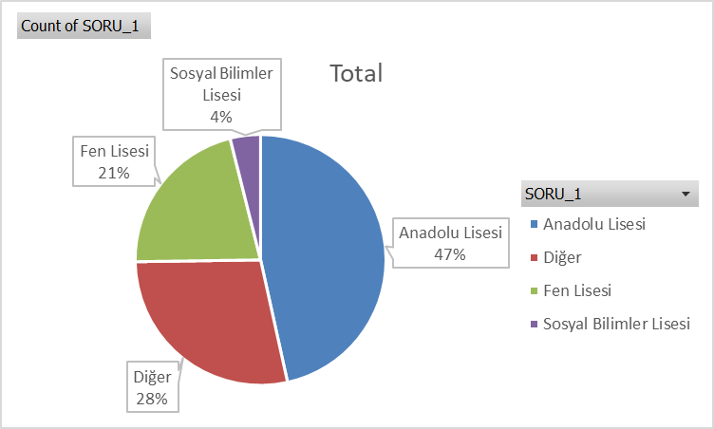
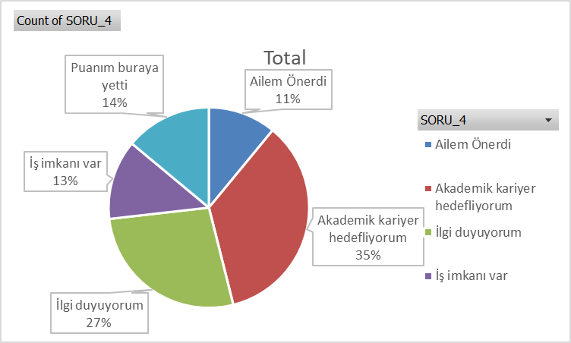
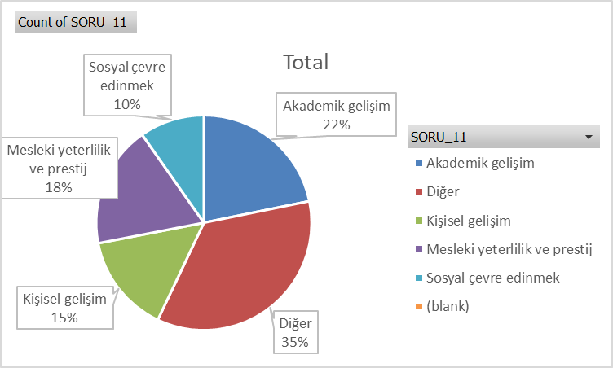

Row Labels | Count of SORU_1 |  | Row Labels | Count of SORU_4 |  |  |  |  |  |  | Row Labels | Count of SORU_11
Anadolu Lisesi | 297 |  | Ailem Önerdi | 70 |  |  |  |  |  |  | Akademik gelişim | 139
Diğer | 180 |  | Akademik kariyer hedefliyorum | 224 |  |  |  |  |  |  | Diğer | 225
Fen Lisesi | 136 |  | İlgi duyuyorum | 173 |  |  |  |  |  |  | Kişisel gelişim | 95
Sosyal Bilimler Lisesi | 25 |  | İş imkanı var | 82 |  |  |  |  |  |  | Mesleki yeterlilik ve prestij | 117
Grand Total | 638 |  | Puanım buraya yetti | 89 |  |  |  |  |  |  | Sosyal çevre edinmek | 62
 |  |  | (blank) |  |  |  |  |  |  |  | (blank)
 |  |  | Grand Total | 638 |  |  |  |  |  |  | Grand Total | 638

END
Program | Cevaplayan Sayisi | Cevaplayan Farkli Kisi Sayisi | Soru 1 | Soru 2 | Soru 3 | Soru 4 | Soru 5 | Soru 6 | Soru 7 | Soru 8 | Soru 9 | Soru 10 | Soru 11 | Soru 12 | Soru 13 | Soru 14 | Soru 15 | Soru 16 | Soru 17 | Soru 18 | Soru 19 | Soru 20 | Soru 21 | Soru 22 | Soru 23
ENDÜSTRİ MÜHENDİSLİĞİ BÖLÜMÜ | 542.00 | 67.00 |  | - | 3.55 |  | 3.36 | 3.10 | 3.61 | 3.88 | 3.66 | 3.80 |  | 3.78 | 3.75 | 3.56 | 3.58 | 3.66 | 3.34 | 3.40 | 3.50 | 3.54 | 3.55 | 3.60 | 3.55

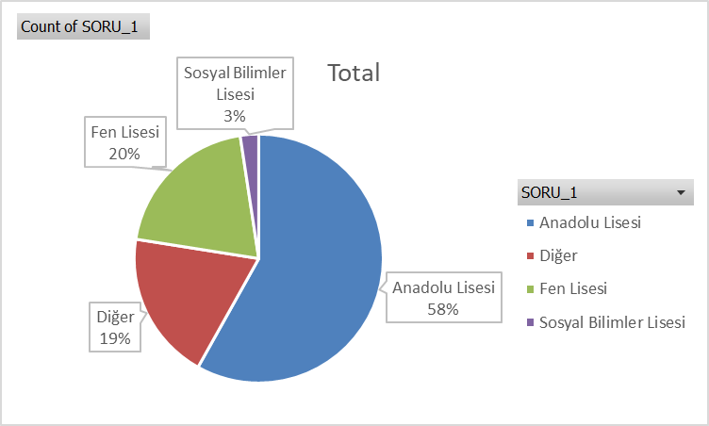
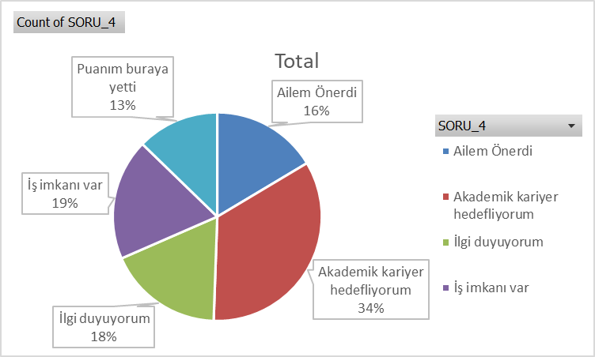
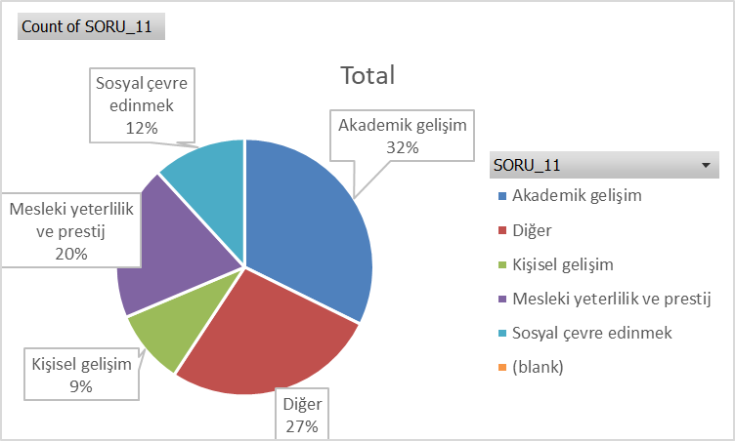

Row Labels | Count of SORU_1 |  |  | Row Labels | Count of SORU_4 |  |  |  |  |  |  | Row Labels | Count of SORU_11
Anadolu Lisesi | 315 |  |  | Ailem Önerdi | 89 |  |  |  |  |  |  | Akademik gelişim | 175
Diğer | 105 |  |  | Akademik kariyer hedefliyorum | 185 |  |  |  |  |  |  | Diğer | 146
Fen Lisesi | 109 |  |  | İlgi duyuyorum | 97 |  |  |  |  |  |  | Kişisel gelişim | 51
Sosyal Bilimler Lisesi | 13 |  |  | İş imkanı var | 102 |  |  |  |  |  |  | Mesleki yeterlilik ve prestij | 106
Grand Total | 542 |  |  | Puanım buraya yetti | 69 |  |  |  |  |  |  | Sosyal çevre edinmek | 64
 |  |  |  | (blank) |  |  |  |  |  |  |  | (blank)
 |  |  |  | Grand Total | 542 |  |  |  |  |  |  | Grand Total | 542

BSM
Program | Cevaplayan Sayisi | Cevaplayan Farkli Kisi Sayisi | Soru 1 | Soru 2 | Soru 3 | Soru 4 | Soru 5 | Soru 6 | Soru 7 | Soru 8 | Soru 9 | Soru 10 | Soru 11 | Soru 12 | Soru 13 | Soru 14 | Soru 15 | Soru 16 | Soru 17 | Soru 18 | Soru 19 | Soru 20 | Soru 21 | Soru 22 | Soru 23
BİYOSİSTEM MÜHENDİSLİĞİ BÖLÜMÜ | 366.00 | 43.00 |  | - | 3.52 |  | 3.59 | 3.08 | 3.22 | 3.66 | 3.76 | 3.76 |  | 3.73 | 3.70 | 3.55 | 3.58 | 3.75 | 3.30 | 3.47 | 3.43 | 3.54 | 3.54 | 3.60 | 3.61

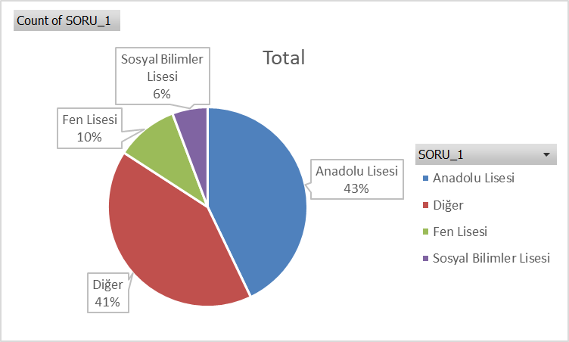
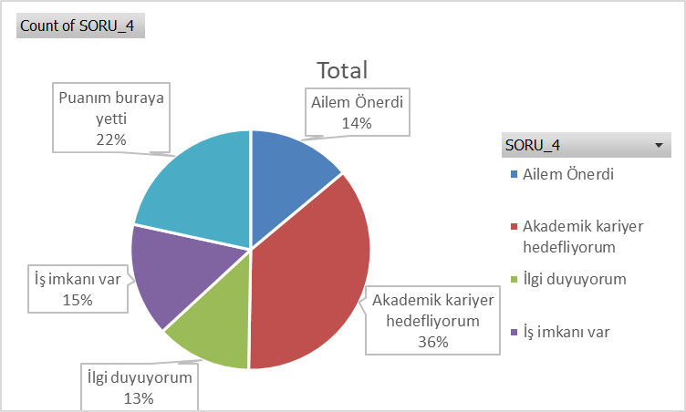
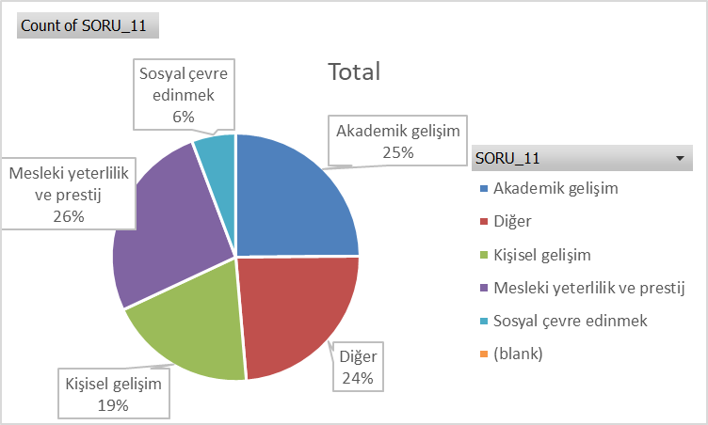

Row Labels | Count of SORU_1 |  | Row Labels | Count of SORU_4 |  |  |  |  |  |  | Row Labels | Count of SORU_11
Anadolu Lisesi | 157 |  | Ailem Önerdi | 51 |  |  |  |  |  |  | Akademik gelişim | 91
Diğer | 151 |  | Akademik kariyer hedefliyorum | 133 |  |  |  |  |  |  | Diğer | 87
Fen Lisesi | 37 |  | İlgi duyuyorum | 47 |  |  |  |  |  |  | Kişisel gelişim | 71
Sosyal Bilimler Lisesi | 21 |  | İş imkanı var | 56 |  |  |  |  |  |  | Mesleki yeterlilik ve prestij | 96
Grand Total | 366 |  | Puanım buraya yetti | 79 |  |  |  |  |  |  | Sosyal çevre edinmek | 21
 |  |  | (blank) |  |  |  |  |  |  |  | (blank)
 |  |  | Grand Total | 366 |  |  |  |  |  |  | Grand Total | 366

GBM
Program | Cevaplayan Sayisi | Cevaplayan Farkli Kisi Sayisi | Soru 1 | Soru 2 | Soru 3 | Soru 4 | Soru 5 | Soru 6 | Soru 7 | Soru 8 | Soru 9 | Soru 10 | Soru 11 | Soru 12 | Soru 13 | Soru 14 | Soru 15 | Soru 16 | Soru 17 | Soru 18 | Soru 19 | Soru 20 | Soru 21 | Soru 22 | Soru 23
GENETİK VE BİYOMÜHENDİSLİK BÖLÜMÜ | 335.00 | 47.00 |  | - | 3.70 |  | 4.08 | 3.67 | 3.52 | 3.69 | 3.56 | 3.91 |  | 3.79 | 3.85 | 3.78 | 3.63 | 3.87 | 3.80 | 3.70 | 3.85 | 3.76 | 3.68 | 3.77 | 3.81

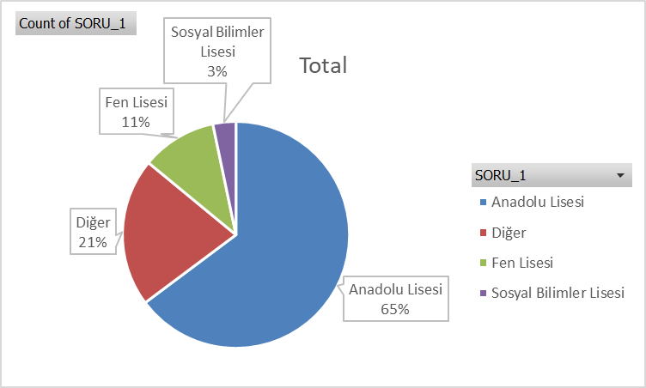
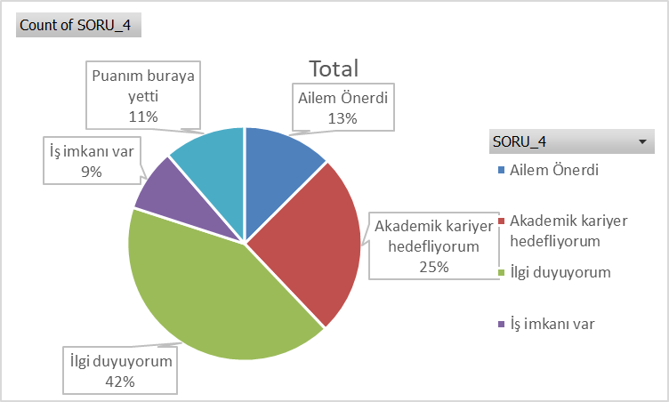
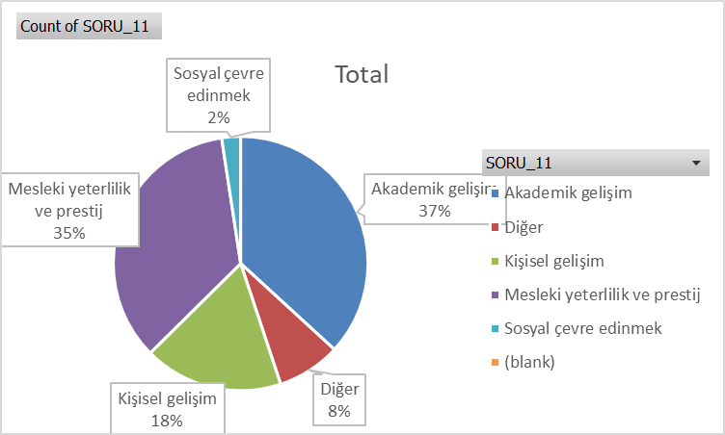

Row Labels | Count of SORU_1 |  | Row Labels | Count of SORU_4 |  |  |  |  |  |  | Row Labels | Count of SORU_11
Anadolu Lisesi | 217 |  | Ailem Önerdi | 42 |  |  |  |  |  |  | Akademik gelişim | 123
Diğer | 71 |  | Akademik kariyer hedefliyorum | 85 |  |  |  |  |  |  | Diğer | 27
Fen Lisesi | 36 |  | İlgi duyuyorum | 141 |  |  |  |  |  |  | Kişisel gelişim | 59
Sosyal Bilimler Lisesi | 11 |  | İş imkanı var | 29 |  |  |  |  |  |  | Mesleki yeterlilik ve prestij | 117
Grand Total | 335 |  | Puanım buraya yetti | 38 |  |  |  |  |  |  | Sosyal çevre edinmek | 8
 |  |  | (blank) |  |  |  |  |  |  |  | (blank)
 |  |  | Grand Total | 335 |  |  |  |  |  |  | Grand Total | 334

INS
Program | Cevaplayan Sayisi | Cevaplayan Farkli Kisi Sayisi | Soru 1 | Soru 2 | Soru 3 | Soru 4 | Soru 5 | Soru 6 | Soru 7 | Soru 8 | Soru 9 | Soru 10 | Soru 11 | Soru 12 | Soru 13 | Soru 14 | Soru 15 | Soru 16 | Soru 17 | Soru 18 | Soru 19 | Soru 20 | Soru 21 | Soru 22 | Soru 23
İNŞAAT MÜHENDİSLİĞİ BÖLÜMÜ | 415.00 | 55.00 |  | - | 3.52 |  | 3.43 | 3.35 | 3.36 | 3.55 | 3.41 | 3.46 |  | 3.53 | 3.55 | 3.47 | 3.47 | 3.51 | 3.45 | 3.38 | 3.47 | 3.42 | 3.51 | 3.64 | 3.48

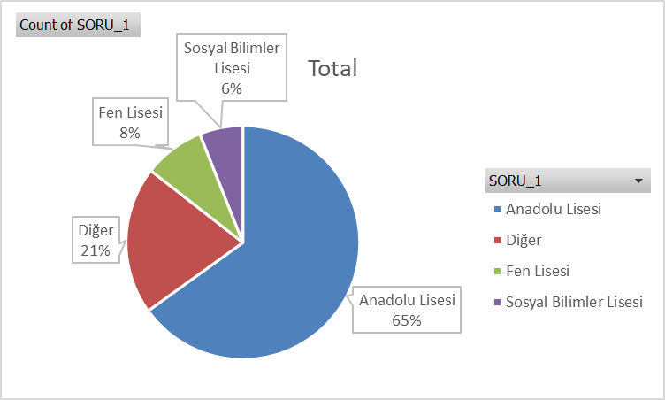
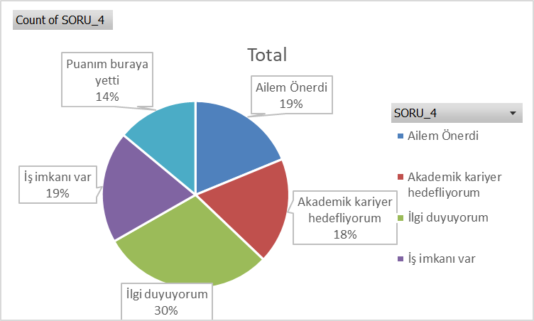
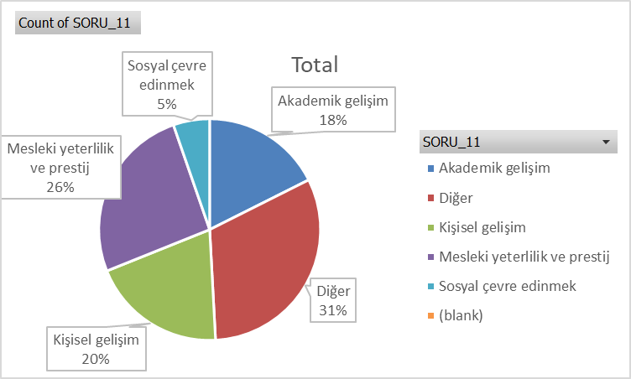

Row Labels | Count of SORU_1 |  | Row Labels | Count of SORU_4 |  |  |  |  |  |  | Row Labels | Count of SORU_11
Anadolu Lisesi | 270 |  | Ailem Önerdi | 78 |  |  |  |  |  |  | Akademik gelişim | 73
Diğer | 85 |  | Akademik kariyer hedefliyorum | 76 |  |  |  |  |  |  | Diğer | 131
Fen Lisesi | 35 |  | İlgi duyuyorum | 123 |  |  |  |  |  |  | Kişisel gelişim | 82
Sosyal Bilimler Lisesi | 25 |  | İş imkanı var | 80 |  |  |  |  |  |  | Mesleki yeterlilik ve prestij | 107
Grand Total | 415 |  | Puanım buraya yetti | 58 |  |  |  |  |  |  | Sosyal çevre edinmek | 22
 |  |  | (blank) |  |  |  |  |  |  |  | (blank)
 |  |  | Grand Total | 415 |  |  |  |  |  |  | Grand Total | 415

FDE
Program | Cevaplayan Sayisi | Cevaplayan Farkli Kisi Sayisi | Soru 1 | Soru 2 | Soru 3 | Soru 4 | Soru 5 | Soru 6 | Soru 7 | Soru 8 | Soru 9 | Soru 10 | Soru 11 | Soru 12 | Soru 13 | Soru 14 | Soru 15 | Soru 16 | Soru 17 | Soru 18 | Soru 19 | Soru 20 | Soru 21 | Soru 22 | Soru 23
GIDA MÜHENDİSLİĞİ BÖLÜMÜ | 64.00 | 7.00 |  | - | 3.96 |  | 3.83 | 3.37 | 3.45 | 4.00 | 3.30 | 4.15 |  | 3.80 | 4.09 | 3.52 | 3.80 | 3.65 | 3.48 | 3.20 | 3.47 | 3.23 | 3.93 | 4.00 | 3.49


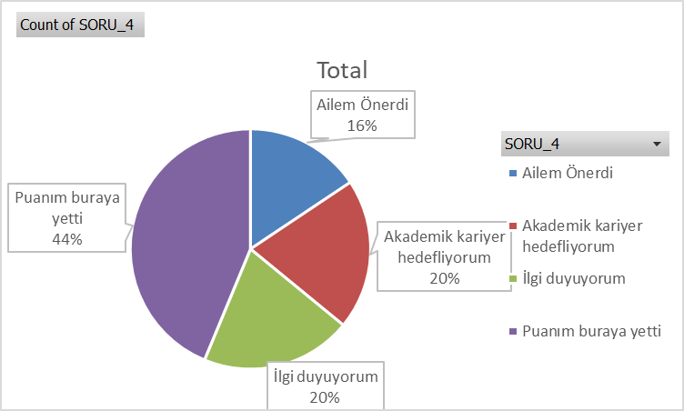
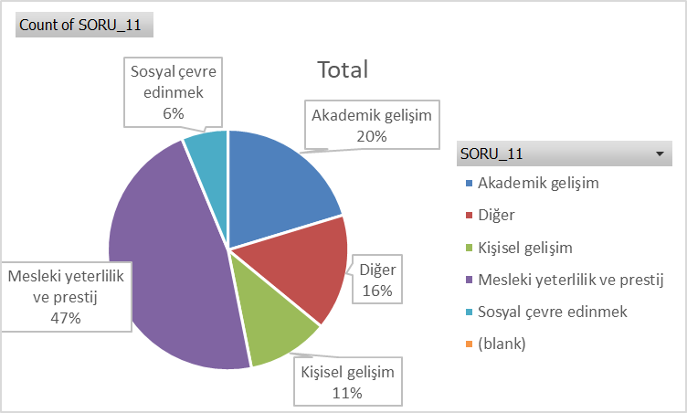

Row Labels | Count of SORU_1 |  | Row Labels | Count of SORU_4 |  |  |  |  |  |  | Row Labels | Count of SORU_11
Anadolu Lisesi | 31 |  | Ailem Önerdi | 10 |  |  |  |  |  |  | Akademik gelişim | 13
Diğer | 17 |  | Akademik kariyer hedefliyorum | 13 |  |  |  |  |  |  | Diğer | 10
Fen Lisesi | 14 |  | İlgi duyuyorum | 13 |  |  |  |  |  |  | Kişisel gelişim | 7
Sosyal Bilimler Lisesi | 2 |  | Puanım buraya yetti | 28 |  |  |  |  |  |  | Mesleki yeterlilik ve prestij | 30
Grand Total | 64 |  | (blank) |  |  |  |  |  |  |  | Sosyal çevre edinmek | 4
 |  |  | Grand Total | 64 |  |  |  |  |  |  | (blank)
 |  |  |  |  |  |  |  |  |  |  | Grand Total | 64

EEE
Program | Cevaplayan Sayisi | Cevaplayan Farkli Kisi Sayisi | Soru 1 | Soru 2 | Soru 3 | Soru 4 | Soru 5 | Soru 6 | Soru 7 | Soru 8 | Soru 9 | Soru 10 | Soru 11 | Soru 12 | Soru 13 | Soru 14 | Soru 15 | Soru 16 | Soru 17 | Soru 18 | Soru 19 | Soru 20 | Soru 21 | Soru 22 | Soru 23
ELEKTRİK-ELEKTRONİK MÜHENDİSLİĞİ BÖLÜMÜ | 542.00 | 98.00 |  | - | 3.62 |  | 3.47 | 3.31 | 3.58 | 3.93 | 3.86 | 3.84 |  | 3.88 | 3.79 | 3.57 | 3.66 | 3.88 | 3.64 | 3.59 | 3.46 | 3.59 | 3.72 | 3.71 | 3.61

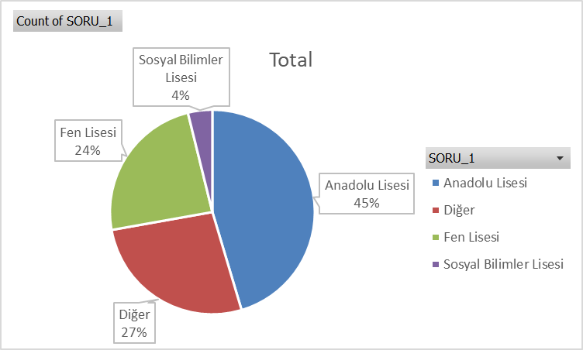
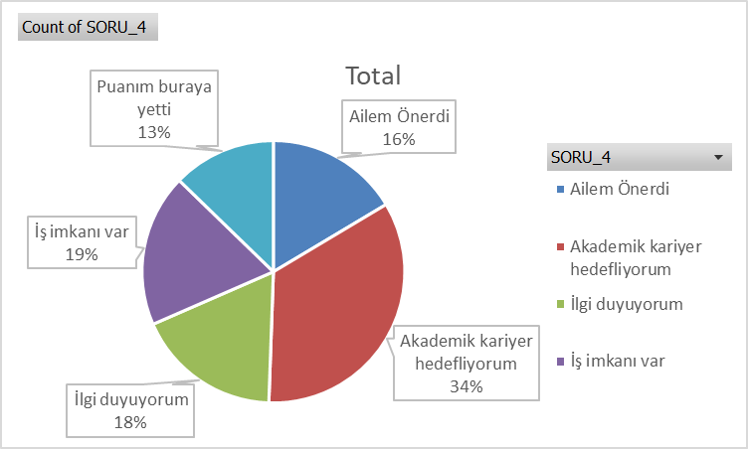
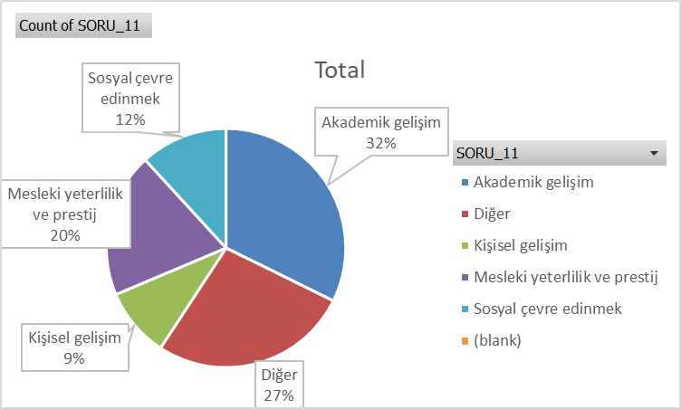

Row Labels | Count of SORU_1 |  | Row Labels | Count of SORU_4 |  |  |  |  |  |  | Row Labels | Count of SORU_11
Anadolu Lisesi | 271 |  | Ailem Önerdi | 89 |  |  |  |  |  |  | Akademik gelişim | 175
Diğer | 160 |  | Akademik kariyer hedefliyorum | 185 |  |  |  |  |  |  | Diğer | 146
Fen Lisesi | 143 |  | İlgi duyuyorum | 97 |  |  |  |  |  |  | Kişisel gelişim | 51
Sosyal Bilimler Lisesi | 23 |  | İş imkanı var | 102 |  |  |  |  |  |  | Mesleki yeterlilik ve prestij | 106
Grand Total | 597 |  | Puanım buraya yetti | 69 |  |  |  |  |  |  | Sosyal çevre edinmek | 64
 |  |  | (blank) |  |  |  |  |  |  |  | (blank)
 |  |  | Grand Total | 542 |  |  |  |  |  |  | Grand Total | 542

MEC
Program | Cevaplayan Sayisi | Cevaplayan Farkli Kisi Sayisi | Soru 1 | Soru 2 | Soru 3 | Soru 4 | Soru 5 | Soru 6 | Soru 7 | Soru 8 | Soru 9 | Soru 10 | Soru 11 | Soru 12 | Soru 13 | Soru 14 | Soru 15 | Soru 16 | Soru 17 | Soru 18 | Soru 19 | Soru 20 | Soru 21 | Soru 22 | Soru 23
MAKİNE MÜHENDİSLİĞİ BÖLÜMÜ | 575.00 | 92.00 |  | - | 3.58 |  | 3.11 | 3.11 | 3.47 | 3.82 | 3.71 | 3.71 |  | 3.77 | 3.77 | 3.48 | 3.47 | 3.76 | 3.58 | 3.40 | 3.42 | 3.47 | 3.76 | 3.67 | 3.57

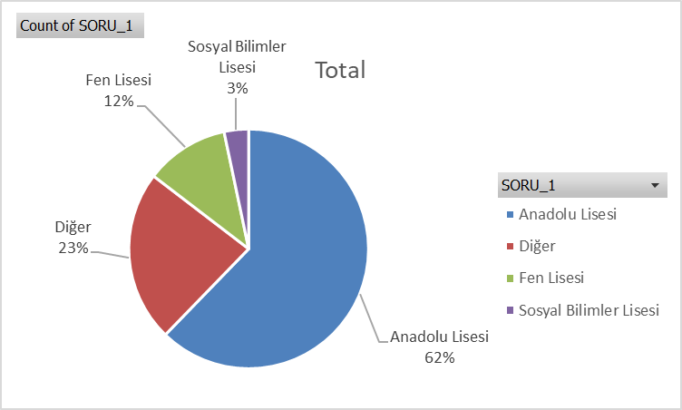
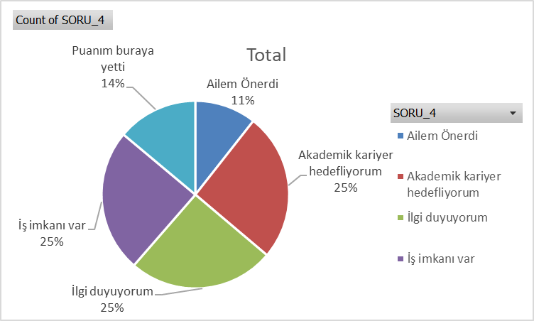
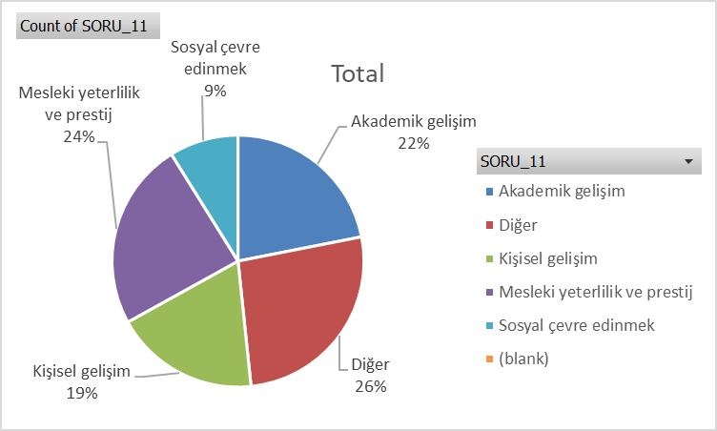

 |  |  |  |  |  |  |  |  |  |  | Row Labels | Count of SORU_11
 |  |  |  |  |  |  |  |  |  |  | Akademik gelişim | 126
 |  |  |  |  |  |  |  |  |  |  | Diğer | 152
 |  |  |  |  |  |  |  |  |  |  | Kişisel gelişim | 107
 |  |  |  |  |  |  |  |  |  |  | Mesleki yeterlilik ve prestij | 139
 |  |  |  |  |  |  |  |  |  |  | Sosyal çevre edinmek | 51
 |  |  |  |  |  |  |  |  |  |  | (blank)
 |  |  |  |  |  |  |  |  |  |  | Grand Total | 575

